Foglio1
IMG | Model | Description | Men/Woman | Stock | Size | Retail price | Total Retail
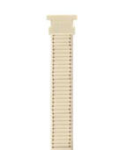 | HBU0198 | Bracciale Crema | woman | 359 | 32 mm | € 25.00 | 8,975.00 €
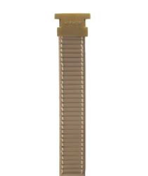 | HBU0199 | Bracciale Grigio Topo | woman | 110 | 32 mm | € 25.00 | 2,750.00 €
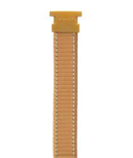 | HBU0200 | Bracciale Marrone Miele | woman | 63 | 32 mm | € 25.00 | 1,575.00 €
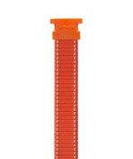 | HBU0201 | Bacciale Arancione | woman | 424 | 32 mm | € 25.00 | 10,600.00 €
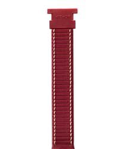 | HBU0202 | Bracciale Rosso Scarlato | woman | 29 | 32 mm | € 25.00 | 725.00 €
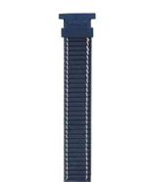 | HBU0203 | Bracciale Blu Navy | woman | 17 | 32 mm | € 25.00 | 425.00 €
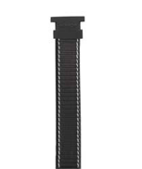 | HBU0204 | Bracciale Nero | woman | 331 | 32 mm | € 25.00 | 8,275.00 €
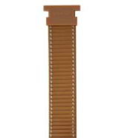 | HBU0205 | Bracciale Marrone Nocciola | men | 197 | 42 mm | € 25.00 | 4,925.00 €
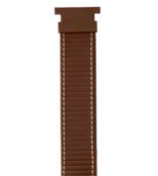 | HBU0206 | Bracciale Marrone Golden | men | 104 | 42 mm | € 25.00 | 2,600.00 €
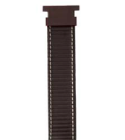 | HBU0207 | Bracciale Marrone Ciocco | men | 267 | 42 mm | € 25.00 | 6,675.00 €
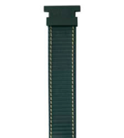 | HBU0208 | Bracciale Verde Foresta | men | 323 | 42 mm | € 25.00 | 8,075.00 €
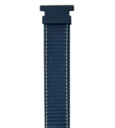 | HBU0209 | Bracciale Blu Navy | men | 112 | 42 mm | € 25.00 | 2,800.00 €
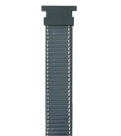 | HBU0210 | Bracciale Blu Pacific | men | 165 | 42 mm | € 25.00 | 4,125.00 €
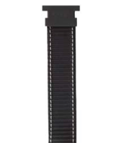 | HBU0211 | Bracciale Nero | men | 216 | 42 mm | € 25.00 | 5,400.00 €
 | HBU0412 | Bracciale Grigio Pitone | woman | 803 | 32 mm | € 25.00 | 20,075.00 €
 | HBU0413 | Bracciale Roccia Pitone | woman | 742 | 32 mm | € 25.00 | 18,550.00 €
 | HBU0414 | Bracciale Seppia Pitone | woman | 1,197 | 32 mm | € 25.00 | 29,925.00 €
 | HBU0415 | Bracciale Rosso Pitone | woman | 1,248 | 32 mm | € 25.00 | 31,200.00 €
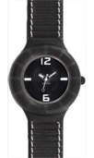 | HWU0204 | Orologio Bianco Cinturino Nero | woman | 1,067 | 32 mm | € 49.50 | 52,816.50 €
 | HWU0412 | Orologio Nero Cint. Grigio Pitone | woman | 1,151 | 32 mm | € 49.50 | 56,974.50 €
 | HWU0413 | Orologio Bianco Cint. Roccia Pitone | woman | 1,066 | 32 mm | € 49.50 | 52,767.00 €
 | HWU0414 | Orolgio Nero Cint. Seppia Pitone | woman | 1,909 | 32 mm | € 49.50 | 94,495.50 €
 | HWU0415 | Orologio Bianco Cint. Rosso Pitone | woman | 2,330 | 32 mm | € 49.50 | 115,335.00 €
 |  |  |  | 14,230 |  |  | 540,063.50 €

